节目单&道具
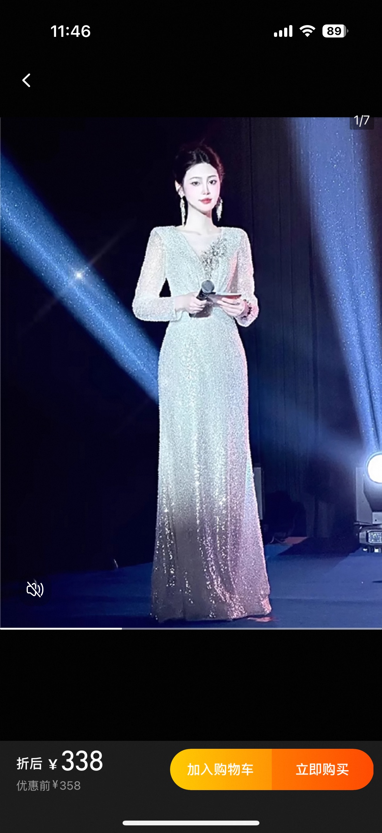
 |  |  |  |  |  |  | 66 |  | 3218
分支 | 序号 | 月 | 日 | 部门 | 节目 | 节目预计时长 | 参演人数 | 分类 | 预算 | 预算依据 | 预计需求日期 | 需求部门 | 采购渠道 | 供应商名称 | 供应商链接
SZ | 1 | 2 | 22 | 综合部 | 歌曲串烧《恭喜发财+好运来》道具：财神爷服装、金元宝等贺年道具装饰 | 3min | 8 | 表演道具 | 500 | 年会-表演道具 | 2025-02-22 | HR
SZ | 2 | 2 | 22 | 操作中心 | 《魔术&请神》道具：剑、符纸、魔术粉等魔术道具 | 15min | 7 | 表演道具 | 300 | 年会-表演道具 | 2025-02-22 | HR
SZ | 3 | 2 | 22 | 操作中心+OTS | 《青蛙舞》道具：青蛙服6套当地租赁，价格暂未知（目前询到的价格租金210+押金100+运费预计50） | 3min | 6 | 表演道具 | 360 | 年会-表演道具 | 2025-02-22 | HR
SZ | 4 | 2 | 22 | 营销中心 | 《欢乐小品》道具：服装（军大衣、花袄）及其他零碎的小品道具 | 10min | 7 | 表演道具 | 300 | 年会-表演道具 | 2025-02-22 | HR
SZ | 5 | 2 | 22 | 营销中心 | 《cosplay走秀》道具：cosplay服装 | 8min | 13 | 表演道具 | 1000 | 年会-表演道具 | 2025-02-22 | HR
SZ | 6 | 2 | 22 | 海外开发部 | 合唱《明天会更好》 | 5min | 13 | 表演道具 | 0 | 年会-表演道具 | 2025-02-22 | HR
DG | 7 | 2 | 22 | 东莞 | 吉他弹唱《找自己》 | 4min | 1 | 表演道具 | 0 | 年会-表演道具 | 2025-02-22 | HR
XM | 8 | 2 | 22 | 厦门 | 舞蹈《眉飞色舞》 | 4min | 7 | 表演道具 | 0 | 年会-表演道具 | 2025-02-22 | HR
XM | 9 | 2 | 22 | 厦门 | 舞蹈《科目三》 | 4min | 2 | 表演道具 | 0 | 年会-表演道具 | 2025-02-22 | HR
SZ | 10 | 2 | 22 | 深圳 | 男主持人西装套装 | 0 | 1 | 主持服装 | 400 | 年会-主持人服装 | 2025-02-22 | HR |  |  | 【淘宝】7天无理由退货 https://e.tb.cn/h.TOKByJtechKU4Y0?tk=zopjeeJIDlM MF287 「银色宴会晚礼服2024新款秋长袖亮片主持人礼服裙高端大气学生艺考」 点击链接直接打开 或者 淘宝搜索直接打开
SZ | 11 | 2 | 22 | 深圳 | 主持人服装XL码 | 0 | 1 | 主持服装 | 358 | 年会-主持人服装 | 2025-02-22 | HR |  |  | 【淘宝】7天无理由退货 https://e.tb.cn/h.TOKByJtechKU4Y0?tk=zopjeeJIDlM MF287 「银色宴会晚礼服2024新款秋长袖亮片主持人礼服裙高端大气学生艺考」 点击链接直接打开 或者 淘宝搜索直接打开

背景墙装饰
